UI Screens
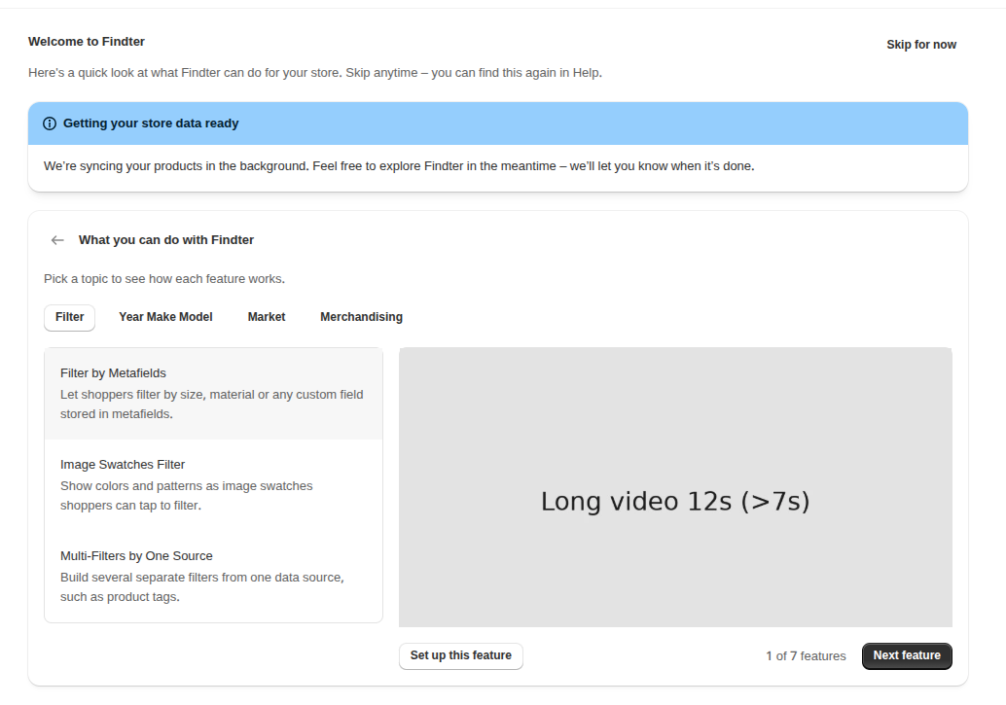
 | Screen | Main elements & behaviour | Key copy | States | BR | ET
UI-01 | Highlight Feature page | Trang hiện khi merchant vào app trong lúc chờ index. Là một page, không phải modal; không chặn merchant. Gồm tiêu đề, dòng mô tả, nút "Skip for now", banner trạng thái index và card Highlight features. | Title: "Welcome to Findter" Subtitle: "Take a quick tour of Findter's key features and see how they help your store. You can skip anytime" | Hiện / không hiện theo trạng thái index, cờ Continue, cờ View Feature và mốc 1 giờ. | BR-01, BR-02, BR-06, BR-11, BR-41 | ET-01
 |  | Banner trạng thái index, phía trên card Highlight features. Chỉ để thông báo, không chặn việc rời trang. | Đang index: "Getting your store data ready" – "We're syncing your products in the background. Feel free to explore Findter in the meantime – we'll let you know when it's done." Index xong: "Your store data is ready" – "Findter is ready to set up on your theme. Explore the features below or continue to get started." Index fail (ERROR): "We couldn't sync your store data. Go to the Homepage and click Manual sync in Sync recent updates to try again." | Indexing (tone info) / Completed (tone success) / Fail (status ERROR). Index chạy lâu vẫn ở trạng thái Indexing. | BR-04, BR-33
 |  | Card chứa khối Highlight, nằm dưới banner. | "What you can do with Findter" "Pick a topic to see how each feature works." |  | BR-15
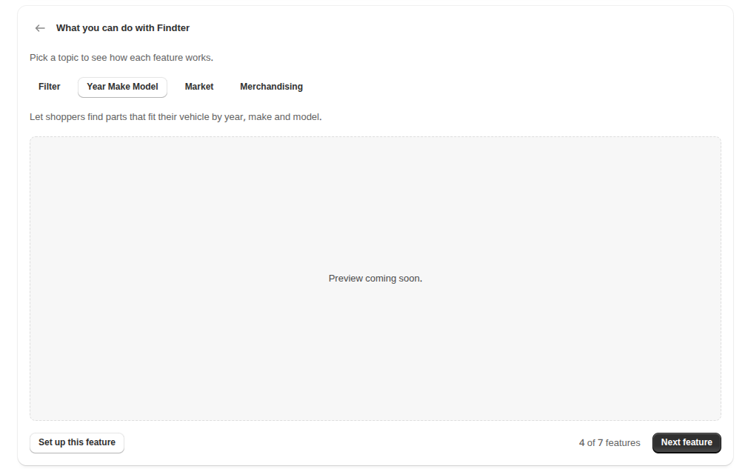
 |  | Nút "Skip for now" (tertiary) ở góc trên bên phải, ngang hàng tiêu đề trang. Thay cho nút "Continue to Homepage" (primary, dưới card) trước đây. | "Skip for now" | Hiện ngay từ lần hiển thị đầu, bất kể index đang chạy, đã xong hay fail. | BR-04, BR-05 | ET-05
UI-02 | Homepage | Homepage xếp section theo thứ tự cố định. Mobile, từ trên xuống: banner Review/Feedback, Findter app status, Sync recent updates, Onboarding guide, Highlight Feature, Help & Support, Recommended apps, Data Insight, Master. Desktop, cột trái: Onboarding guide, Highlight features, Recommended apps, Data insight, Master. Desktop, cột phải: feedback, Findter app status, Help & support, Sync recent updates. |  | Banner Review/Feedback theo task riêng. | BR-13
 |  | Card Highlight: tiêu đề, phụ đề, nút X (tertiary) ở góc trên bên phải, tab group căn giữa, khối Highlight. Không có nút "Next feature" và dòng tiến độ; khung media hiện thumbnail. Tiêu đề và phụ đề giống khu feature trên màn Highlight. Không hiển thị Benefit trên card | "What you can do with Findter" "Pick a topic to see how each feature works." Nút X: nhãn trợ năng "Dismiss" | Hiện, kể cả sau Continue, sau View Feature hoặc sau mốc 1 giờ; bấm X thì card ẩn và không tự hiện lại. | BR-13, BR-14, BR-15, BR-30, BR-49 | ET-01, ET-02, ET-08
 |  | Nút "Set up this feature" (secondary) trên card, hiện cả khi index đang chạy. | "Set up this feature" |  | BR-09, BR-10, BR-12 | ET-04
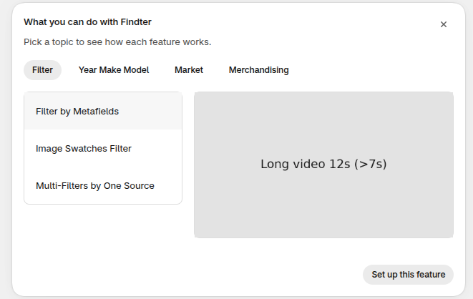
UI-03 | Khối Highlight | Dùng trên màn Highlight và card Homepage. Gồm tab group, danh sách feature trong group, khung media, tên feature, dòng Benefit (chỉ màn Highlight) và nút "Set up this feature"; trên màn Highlight có thêm dòng tiến độ và nút "Next feature". Không có dòng guideline, không có nút Enable. Khung media cao bằng nhau, kể cả group Standalone. |  | Mặc định: group đầu và feature đầu được chọn, khung media hiện thumbnail của feature đó. | BR-03, BR-15, BR-16, BR-17, BR-48
 |  | Tab group và feature: bấm để chọn feature cần xem. Tab group đang chọn: secondary; các tab còn lại: tertiary. Áp dụng cả màn Highlight và card Homepage. |  |  |  | ET-02
 |  | Khung media chỉ hiện thumbnail, không phát video/GIF. Click mở modal Preview. | Empty: "Preview coming soon." | Có thumbnail / không có cả thumbnail và Media URL (empty, không mở modal). Có Media URL thì luôn có thumbnail (BR-35). | BR-30, BR-39
 |  | Nút "Set up this feature" (secondary) dưới media; trên màn Highlight nằm bên trái hàng nút dưới media. | "Set up this feature" | Hiện khi index đang chạy và sau khi index xong; cả khi feature đang bật hoặc đã tắt. Không có nút "Click to Enable". | BR-09, BR-10, BR-11 | ET-04
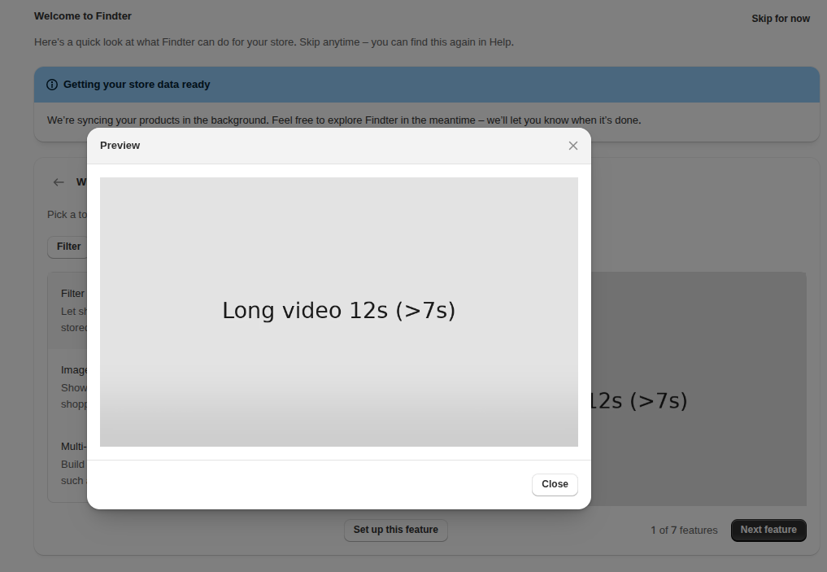
 |  | Dòng Benefit (chỉ trên màn Highlight, card Homepage không hiện): chữ màu subdued, ngay dưới tên feature trong danh sách bên trái; với group Standalone (không có danh sách bên trái) nằm phía trên khung media. Benefit trống thì không hiện; group không Standalone không có Benefit. | Nội dung lấy từ Benefit trên Master (MS-16). Dữ liệu mẫu: Overview, mục Dữ liệu mẫu (mockup). | Có Benefit / Benefit trống | BR-48
 |  | Hàng nút dưới khung media (chỉ màn Highlight): bên trái là "Set up this feature"; bên phải là dòng tiến độ và nút "Next feature". Card Homepage không có dòng tiến độ và nút "Next feature". | "Next feature" / "Get started" "N of M features" (ví dụ "2 of 7 features"); chỉ 1 feature: "1 of 1 feature" | Chưa tới feature cuối: "Next feature". Ở feature cuối: "Get started". | BR-46, BR-47 | ET-02, ET-05
 |  | Thứ bậc nút: "Next feature" / "Get started" là primary và là nút primary duy nhất trên màn Highlight; "Set up this feature" là secondary; "Skip for now" là tertiary; tab group đang chọn là secondary, các tab còn lại là tertiary.
 |  | Chữ cố định (tiêu đề, banner, nút) hiển thị theo locale của merchant; nội dung từ Master (Title, tên group, Benefit) chỉ bằng tiếng Anh. |  |  | BR-19
 |  | Không còn group nào bật: không hiện màn Highlight và ẩn card Homepage; câu empty chỉ hiện trên Master (UI-05). | "No highlight features to show yet." |  | BR-18
UI-04 | Modal Preview | Modal mở khi click khung media. Media trong modal tự chạy; video hoặc GIF chạy hết một lần, không loop, dừng ở frame cuối. | Title: "Preview" Empty: "Preview coming soon." | Có Media URL: chạy media. Có thumbnail, không có Media URL: hiện thumbnail (ảnh tĩnh). Media URL lỗi: hiện thumbnail hoặc empty state. | BR-28, BR-30, BR-31, BR-38, BR-40 | ET-03
 |  | Đóng modal bằng nút X hoặc click ra ngoài.
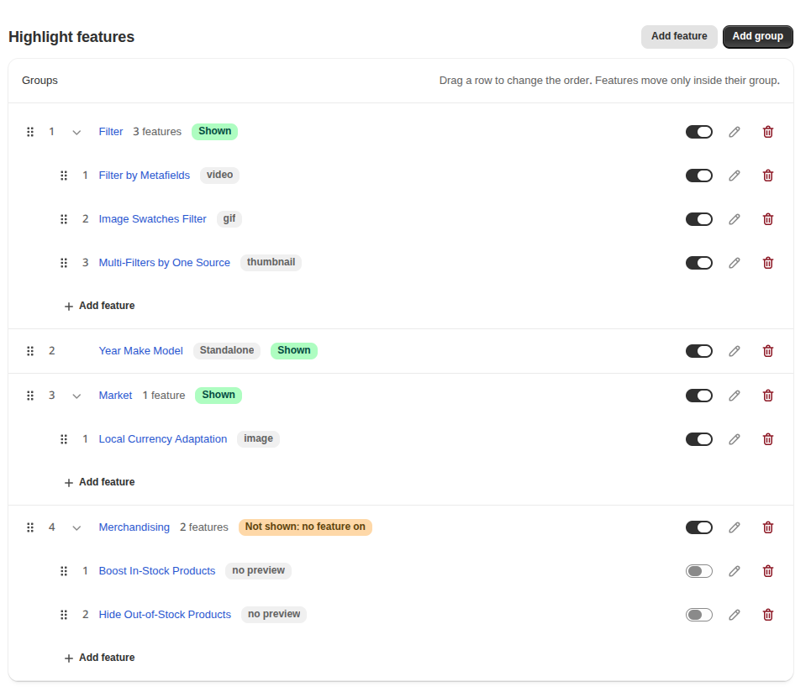
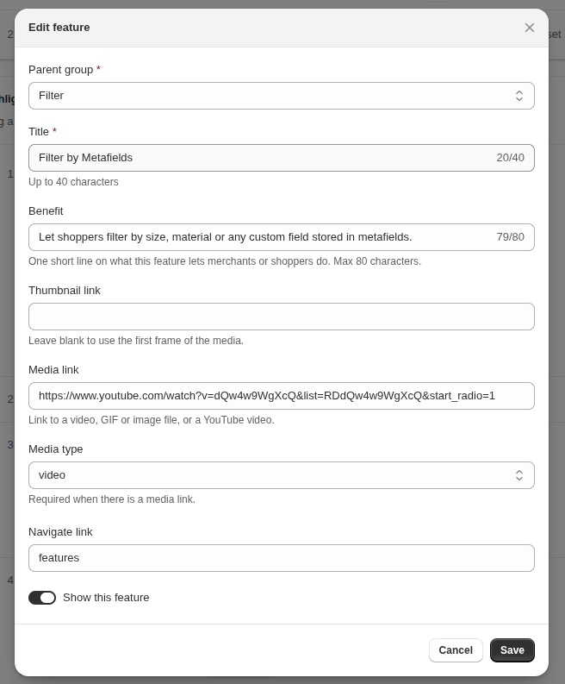
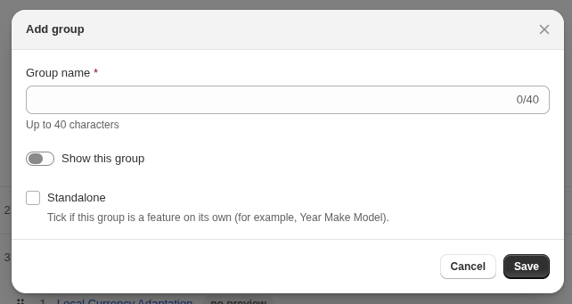
UI-05 | Master | Trang "Highlight features": danh sách group trong một section; bấm mũi tên để mở group và thấy feature con. Dòng group: grip, số thứ tự, mũi tên mở/đóng, Group Name, số feature hoặc badge Standalone, badge trạng thái hiển thị, toggle, nút Edit, nút Delete. Dòng feature con: grip, số thứ tự, Title, badge loại media, toggle, nút Edit, nút Delete. | Title: "Highlight features" "Groups" "Drag a row to change the order. Features move only inside their group." Badge: "Shown" / "Hidden" / "Not shown: no feature on" / "Standalone" Badge media: "video" / "gif" / "image" / "thumbnail" / "no preview" | Không có group: "No highlight features to show yet." | BR-15, BR-16
 |  | Nút "Add group" (primary) ở góc phải trên; bấm thì mở modal UI-06. | "Add group" |  | BR-35
 |  | Checkbox "Standalone" dưới toggle Status trong modal group. Tick thì hiện Feature Title, Benefit, Thumbnail Link, Media Link, Media Type, Navigate Link; chưa tick thì ẩn các trường này. | "Standalone" "Tick if this group is a feature on its own (for example, Year Make Model)." Group có feature con: "Remove the features in this group before making it Standalone." | Tick / không tick / bị khoá khi group có feature con | BR-17, BR-35, BR-45, BR-48
 |  | Thêm feature con: nút "Add feature" cuối danh sách feature trong group (Parent Group chọn sẵn), và nút "Add feature" ở góc phải trên; bấm thì mở modal UI-07. Group Standalone không có nút này. | "Add feature" |  | BR-35, BR-45
 |  | Toggle bật/tắt riêng cho mỗi group và mỗi feature con. |  | Bật / tắt phân biệt được. Đổi toggle thì hiện banner "Unsaved changes". | BR-16, BR-44
 |  | Grip kéo thả ở đầu mỗi dòng để đổi thứ tự group, hoặc feature con trong cùng group. |  | Đang kéo: vạch xanh báo vị trí thả. Feature con không thả được sang group khác. Đổi thứ tự thì hiện banner "Unsaved changes". | BR-36, BR-44
 |  | Nút Delete ở cuối dòng; bấm thì mở popup xác nhận với nút Cancel và Delete. | Group: "Delete group" – "Do you want to delete this group? This action will delete all of its containing items." Feature con: "Delete feature" – "Do you want to delete this feature?" "Cancel" / "Delete" |  | BR-37, BR-44
 |  | Mở form sửa: click tên group / feature hoặc nút Edit trên dòng. |  |  | BR-43
 |  | Banner cảnh báo khi danh sách có thay đổi chưa lưu (toggle, kéo thả), gồm nút Discard và Save. Trên Shopify admin là save bar của App Bridge. | "Unsaved changes" "Status or order changed. Save to show the changes on the Highlight page and the Homepage card." "Discard" / "Save" | Ẩn khi không có thay đổi chưa lưu. | BR-44
UI-06 | Master – Form Group (thêm / sửa) | Modal tạo hoặc sửa group: Group Name (MS-02), toggle Status (MS-03), checkbox Standalone (MS-04) và các trường đi kèm (mô tả ở UI-05); nút Save và Cancel. | "Add group" / "Edit group" "Group name" – "Up to 40 characters" "Show this group" "Feature title", "Media link", "Media type", "Navigate link" "Benefit" – "One short line on what this feature lets merchants or shoppers do. Max 80 characters." "Thumbnail link" – "Required when there is a media link." "Save" / "Cancel" | Thêm: trường trống, Status tắt. Sửa: hiện giá trị đang lưu. | BR-17, BR-35, BR-43, BR-45
 |  | Bấm Save: thiếu trường bắt buộc thì không lưu, lỗi hiện dưới trường; hợp lệ thì đóng modal và cập nhật danh sách. | Group name: "Enter a group name." Feature title: "Enter a feature title." Media type: "Select a media type for this media link." Thumbnail link: "Enter a thumbnail link for this media link." | Lỗi validate / Lưu thành công | BR-42, BR-44
 |  | Bấm Cancel hoặc đóng modal: không lưu thay đổi. |  |  | BR-43
UI-07 | Master – Form Feature (thêm / sửa) | Modal tạo hoặc sửa feature con: Parent Group (MS-05), Title (MS-07), Benefit (MS-16), Thumbnail (MS-08), Media URL (MS-09), Media Type (MS-10), Navigate URL (MS-11), toggle Status (MS-12); nút Save và Cancel. Chọn "Create new group" thì hiện ô New group name. | "Add feature" / "Edit feature" "Parent group" (option "Select a group", "Create new group") "New group name", "Title" – "Up to 40 characters" "Benefit" – "One short line on what this feature lets merchants or shoppers do. Max 80 characters." "Media link", "Media type", "Navigate link" "Thumbnail link" – "Required when there is a media link." "Show this feature" "Save" / "Cancel" | Thêm: trường trống, Status tắt. Sửa: hiện giá trị đang lưu. | BR-35, BR-43, BR-45, BR-48
 |  | Media Type: dropdown image | video | gif; bắt buộc khi có Media URL. | "Required when there is a media link." | Có / không có Media URL | BR-32, BR-35
 |  | Bấm Save: thiếu trường bắt buộc thì không lưu, lỗi hiện dưới trường; hợp lệ thì đóng modal và cập nhật danh sách. | Parent group: "Select a parent group." New group name: "Enter a group name." Title: "Enter a title." Media type: "Select a media type for this media link." Thumbnail link: "Enter a thumbnail link for this media link." | Lỗi validate / Lưu thành công | BR-42, BR-44
 |  | Bấm Cancel hoặc đóng modal: không lưu thay đổi. |  |  | BR-43

